PIN_1
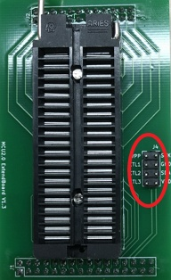
目标芯片引脚 | 烧写座J4接口
P11 | SDA
P10 | SCK
VDD | VDD
GND | GND

上位机选择封装时，选择“ISP”。 R2=R3=0Ω, R4=510Ω, C43=100nF。 注意：上述电阻电容值为一般取值，实际取值与芯片烧录端口所接元器件有关。若按上述取值无法在板烧录，请联系供应商解决。 |  | 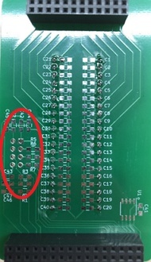

AiP8F0010_0017_0022
目标芯片引脚 | 烧写座J4接口
P16 | SDA
P05 | SCK
VDD | VDD
GND | GND

上位机选择封装时，选择“ISP”。 R2=R3=0Ω, R4=510Ω, C43=100nF。 注意：上述电阻电容值为一般取值，实际取值与芯片烧录端口所接元器件有关。若按上述取值无法在板烧录，请联系供应商解决。 |  | 

AiP8M203G
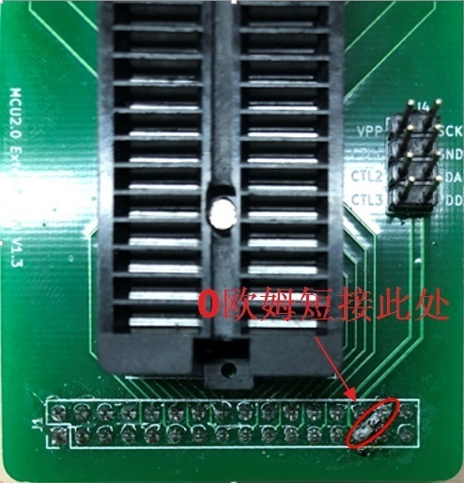
目标芯片引脚 | 烧写座J4接口
PA7(VPP/RES) | VPP
PA5 | CTL1
PA2 | SCK
PA0 | SDA
VDD | VDD
GND | GND

上位机选择封装时，选择“ISP”。 R2=R3=R5=0Ω，R4=510Ω，C42=C43=100nF。 注意：上述电阻电容值为一般取值，实际取值与芯片烧录端口所接元器件有关。若按上述取值无法在板烧录，请联系供应商解决。

